Feuil1
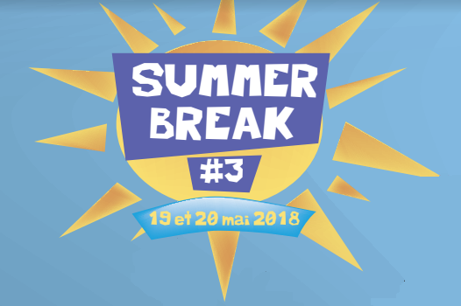
 |  | Club : |  |  |  |  |  |  | Responsable pour le club

 |  | Sigle |  |  |  |  |  |  | Adresse :

 |  | Ville + Département |  |  |  |  |  |  | Téléphone portable :

 |  | Ligue : |  |  |  |  |  |  | E-mail :
Séries : N2/N3 - R4/R5 - R6/D7 - D8/D9 - P/NC

N° de Licence | Nom | Prénom | Sexe | Nbr tableaux | Simple |  | Double |  |  | Mixte |  |  | Soirée Barbec | Montant
 |  |  |  |  | O/N | Série | Partenaire | Sigle Club | Série | Partenaire | Sigle Club | Série
 |  |  | Choix | Choix | Choix | Série |  |  | Série |  |  | Série | Choix | - €
 |  |  | Choix | Choix | Choix | Série |  |  | Série |  |  | Série | Choix | - €
 |  |  | Choix | Choix | Choix | Série |  |  | Série |  |  | Série | Choix | - €
 |  |  | Choix | Choix | Choix | Série |  |  | Série |  |  | Série | Choix | - €
 |  |  | Choix | Choix | Choix | Série |  |  | Série |  |  | Série | Choix | - €
 |  |  | Choix | Choix | Choix | Série |  |  | Série |  |  | Série | Choix | - €
 |  |  | Choix | Choix | Choix | Série |  |  | Série |  |  | Série | Choix | - €
 |  |  | Choix | Choix | Choix | Série |  |  | Série |  |  | Série | Choix | - €
 |  |  | Choix | Choix | Choix | Série |  |  | Série |  |  | Série | Choix | - €
 |  |  | Choix | Choix | Choix | Série |  |  | Série |  |  | Série | Choix | - €
 |  |  | Choix | Choix | Choix | Série |  |  | Série |  |  | Série | Choix | - €
 |  |  | Choix | Choix | Choix | Série |  |  | Série |  |  | Série | Choix | - €
 |  |  | Choix | Choix | Choix | Série |  |  | Série |  |  | Série | Choix | - €
Date limite d'inscription : 6 mai 2018 |  |  |  |  |  |  |  |  |  |  | Total : |  |  | 0
2 tableaux autorisés par joueur : 1 tableau = 13 € / 2 tableaux = 19€
Inscription à faire parvenir avec un chèque à l'ordre du SBC67
à l'adresse suivante : Grégory HEITZ - 4 Place du Général de Gaulle - 67600 SELESTAT
ou paiement par virement : IBAN : FR761027 8013 0000 0208 3170 122 - BIC : CMCIFR2A
ou via mail: | inscriptionsummerbreak@gmail.com
Plus d'informations : Grégory Heitz : 06.86.64.87.93

